Exercicio 1
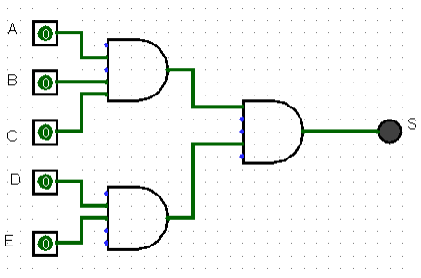
A | B | C | D | E | S1 | S2 | S | 1) Dado o circuito abaixo faça a tabela verdade e a expressão booleana
0 | 0 | 0 | 0 | 0 | 0 | 0 | 0
0 | 0 | 0 | 0 | 1 | 0 | 0 | 0
0 | 0 | 0 | 1 | 0 | 0 | 0 | 0
0 | 0 | 0 | 1 | 1 | 0 | 1 | 0
0 | 0 | 0 | 0 | 0 | 0 | 0 | 0
0 | 0 | 0 | 0 | 1 | 0 | 0 | 0
0 | 0 | 0 | 1 | 0 | 0 | 0 | 0
0 | 0 | 0 | 1 | 1 | 0 | 1 | 0
0 | 0 | 1 | 0 | 0 | 0 | 0 | 0
0 | 0 | 1 | 0 | 1 | 0 | 0 | 0
0 | 0 | 1 | 1 | 0 | 0 | 0 | 0
0 | 0 | 1 | 1 | 1 | 0 | 1 | 0
0 | 0 | 1 | 0 | 0 | 0 | 0 | 0
0 | 0 | 1 | 0 | 1 | 0 | 0 | 0
0 | 0 | 1 | 1 | 0 | 0 | 0 | 0
0 | 0 | 1 | 1 | 1 | 0 | 1 | 0
0 | 1 | 0 | 0 | 0 | 0 | 0 | 0 |  | S= (A*B*C) * (D*E)
0 | 1 | 0 | 0 | 1 | 0 | 0 | 0
0 | 1 | 0 | 1 | 0 | 0 | 0 | 0
0 | 1 | 0 | 1 | 1 | 0 | 1 | 0
0 | 1 | 0 | 0 | 0 | 0 | 0 | 0
0 | 1 | 0 | 0 | 1 | 0 | 0 | 0
0 | 1 | 0 | 1 | 0 | 0 | 0 | 0
0 | 1 | 0 | 1 | 1 | 0 | 1 | 0
0 | 1 | 1 | 0 | 0 | 0 | 0 | 0
0 | 1 | 1 | 0 | 1 | 0 | 0 | 0
0 | 1 | 1 | 1 | 0 | 0 | 0 | 0
0 | 1 | 1 | 1 | 1 | 0 | 1 | 0
0 | 1 | 1 | 0 | 0 | 0 | 0 | 0
0 | 1 | 1 | 0 | 1 | 0 | 0 | 0
0 | 1 | 1 | 1 | 0 | 0 | 0 | 0
0 | 1 | 1 | 1 | 1 | 0 | 1 | 0
1 | 0 | 0 | 0 | 0 | 0 | 0 | 0
1 | 0 | 0 | 0 | 1 | 0 | 0 | 0
1 | 0 | 0 | 1 | 0 | 0 | 0 | 0
1 | 0 | 0 | 1 | 1 | 0 | 0 | 0
1 | 0 | 0 | 0 | 0 | 0 | 0 | 0
1 | 0 | 0 | 0 | 1 | 0 | 0 | 0
1 | 0 | 0 | 1 | 0 | 0 | 0 | 0
1 | 0 | 0 | 1 | 1 | 0 | 1 | 0
1 | 0 | 1 | 0 | 0 | 0 | 0 | 0
1 | 0 | 1 | 0 | 1 | 0 | 0 | 0
1 | 0 | 1 | 1 | 0 | 0 | 0 | 0
1 | 0 | 1 | 1 | 1 | 0 | 1 | 0
1 | 0 | 1 | 0 | 0 | 0 | 0 | 0
1 | 0 | 1 | 0 | 1 | 0 | 0 | 0
1 | 0 | 1 | 1 | 0 | 0 | 0 | 0
1 | 0 | 1 | 1 | 1 | 0 | 1 | 0
1 | 1 | 0 | 0 | 0 | 0 | 0 | 0
1 | 1 | 0 | 0 | 1 | 0 | 0 | 0
1 | 1 | 0 | 1 | 0 | 0 | 0 | 0
1 | 1 | 0 | 1 | 1 | 0 | 1 | 0
1 | 1 | 0 | 0 | 0 | 0 | 0 | 0
1 | 1 | 0 | 0 | 1 | 0 | 0 | 0
1 | 1 | 0 | 1 | 0 | 0 | 0 | 0
1 | 1 | 0 | 1 | 1 | 0 | 1 | 0
1 | 1 | 1 | 0 | 0 | 1 | 0 | 0
1 | 1 | 1 | 0 | 1 | 1 | 0 | 0
1 | 1 | 1 | 1 | 0 | 1 | 0 | 0
1 | 1 | 1 | 1 | 1 | 1 | 1 | 1
1 | 1 | 1 | 0 | 0 | 1 | 0 | 0
1 | 1 | 1 | 0 | 1 | 1 | 0 | 0
1 | 1 | 1 | 1 | 0 | 1 | 0 | 0
1 | 1 | 1 | 1 | 1 | 1 | 1 | 1

Exercicio 2
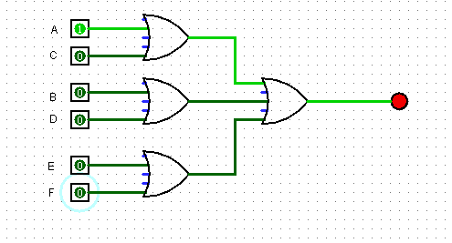
A | B | C | D | E | F | S1 | S2 | S3 | S | 2) Dada a expressão boolena apresente o circuito e a tabela verdade
0 | 0 | 0 | 0 | 0 | 0 | 0 | 0 | 0 | 0
0 | 0 | 0 | 0 | 0 | 1 | 0 | 0 | 1 | 1
0 | 0 | 0 | 0 | 1 | 0 | 0 | 0 | 1 | 1
0 | 0 | 0 | 0 | 1 | 1 | 0 | 0 | 1 | 1
0 | 0 | 0 | 0 | 0 | 0 | 0 | 0 | 0 | 0
0 | 0 | 0 | 0 | 0 | 1 | 0 | 0 | 1 | 1
0 | 0 | 0 | 0 | 1 | 0 | 0 | 0 | 1 | 1
0 | 0 | 0 | 0 | 1 | 1 | 0 | 0 | 1 | 1
0 | 0 | 0 | 1 | 0 | 0 | 0 | 1 | 0 | 1
0 | 0 | 0 | 1 | 0 | 1 | 0 | 1 | 1 | 1
0 | 0 | 0 | 1 | 1 | 0 | 0 | 1 | 1 | 1
0 | 0 | 0 | 1 | 1 | 1 | 0 | 1 | 1 | 1
0 | 0 | 0 | 1 | 0 | 0 | 0 | 1 | 0 | 1
0 | 0 | 0 | 1 | 0 | 1 | 0 | 1 | 1 | 1
0 | 0 | 0 | 1 | 1 | 0 | 0 | 1 | 1 | 1
0 | 0 | 0 | 1 | 1 | 1 | 0 | 1 | 1 | 1 |  | S = ( AC) + (B+D) + (EF)
0 | 0 | 1 | 0 | 0 | 0 | 1 | 0 | 0 | 1
0 | 0 | 1 | 0 | 0 | 1 | 1 | 0 | 1 | 1
0 | 0 | 1 | 0 | 1 | 0 | 1 | 0 | 1 | 1
0 | 0 | 1 | 0 | 1 | 1 | 1 | 0 | 1 | 1
0 | 0 | 1 | 0 | 0 | 0 | 1 | 0 | 0 | 1
0 | 0 | 1 | 0 | 0 | 1 | 1 | 0 | 1 | 1
0 | 0 | 1 | 0 | 1 | 0 | 1 | 0 | 1 | 1
0 | 0 | 1 | 0 | 1 | 1 | 1 | 0 | 1 | 1
0 | 0 | 1 | 1 | 0 | 0 | 1 | 1 | 0 | 1
0 | 0 | 1 | 1 | 0 | 1 | 1 | 1 | 1 | 1
0 | 0 | 1 | 1 | 1 | 0 | 1 | 1 | 1 | 1
0 | 0 | 1 | 1 | 1 | 1 | 1 | 1 | 1 | 1
0 | 0 | 1 | 1 | 0 | 0 | 1 | 1 | 0 | 1
0 | 0 | 1 | 1 | 0 | 1 | 1 | 1 | 1 | 1
0 | 0 | 1 | 1 | 1 | 0 | 1 | 1 | 1 | 1
0 | 0 | 1 | 1 | 1 | 1 | 1 | 1 | 1 | 1
0 | 1 | 0 | 0 | 0 | 0 | 0 | 1 | 0 | 1
0 | 1 | 0 | 0 | 0 | 1 | 0 | 1 | 1 | 1
0 | 1 | 0 | 0 | 1 | 0 | 0 | 1 | 1 | 1
0 | 1 | 0 | 0 | 1 | 1 | 0 | 1 | 1 | 1
0 | 1 | 0 | 0 | 0 | 0 | 0 | 1 | 0 | 1
0 | 1 | 0 | 0 | 0 | 1 | 0 | 1 | 1 | 1
0 | 1 | 0 | 0 | 1 | 0 | 0 | 1 | 1 | 1
0 | 1 | 0 | 0 | 1 | 1 | 0 | 1 | 1 | 1
0 | 1 | 0 | 1 | 0 | 0 | 0 | 1 | 0 | 1
0 | 1 | 0 | 1 | 0 | 1 | 0 | 1 | 1 | 1
0 | 1 | 0 | 1 | 1 | 0 | 0 | 1 | 1 | 1
0 | 1 | 0 | 1 | 1 | 1 | 0 | 1 | 1 | 1
0 | 1 | 0 | 1 | 0 | 0 | 0 | 1 | 0 | 1
0 | 1 | 0 | 1 | 0 | 1 | 0 | 1 | 1 | 1
0 | 1 | 0 | 1 | 1 | 0 | 0 | 1 | 1 | 1
0 | 1 | 0 | 1 | 1 | 1 | 0 | 1 | 1 | 1
0 | 1 | 1 | 0 | 0 | 0 | 1 | 1 | 0 | 1
0 | 1 | 1 | 0 | 0 | 1 | 1 | 1 | 1 | 1
0 | 1 | 1 | 0 | 1 | 0 | 1 | 1 | 1 | 1
0 | 1 | 1 | 0 | 1 | 1 | 1 | 1 | 1 | 1
0 | 1 | 1 | 0 | 0 | 0 | 1 | 1 | 0 | 1
0 | 1 | 1 | 0 | 0 | 1 | 1 | 1 | 1 | 1
0 | 1 | 1 | 0 | 1 | 0 | 1 | 1 | 1 | 1
0 | 1 | 1 | 0 | 1 | 1 | 1 | 1 | 1 | 1
0 | 1 | 1 | 1 | 0 | 0 | 1 | 1 | 0 | 1
0 | 1 | 1 | 1 | 0 | 1 | 1 | 1 | 1 | 1
0 | 1 | 1 | 1 | 1 | 0 | 1 | 1 | 1 | 1
0 | 1 | 1 | 1 | 1 | 1 | 1 | 1 | 1 | 1
0 | 1 | 1 | 1 | 0 | 0 | 1 | 1 | 0 | 1
0 | 1 | 1 | 1 | 0 | 1 | 1 | 1 | 1 | 1
0 | 1 | 1 | 1 | 1 | 0 | 1 | 1 | 1 | 1
0 | 1 | 1 | 1 | 1 | 1 | 1 | 1 | 1 | 1

Exercicio 3
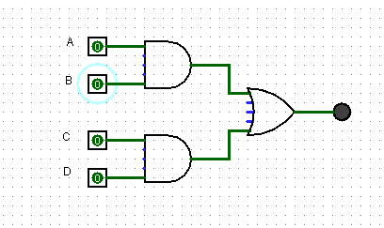
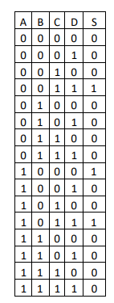
Dada a tabela verdade a seguir, desenhe o seu circuito lógico e a expressão booleana

Exercicio 4
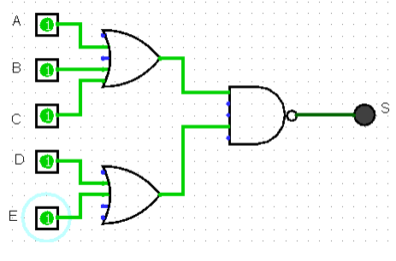
A | B | C | D | E | S1 | S2 | S | Dado o circuito abaixo faça a tabela verdade e a expressão booleana
0 | 0 | 0 | 0 | 0 | 0 | 0 | 1
0 | 0 | 0 | 0 | 1 | 0 | 1 | 1
0 | 0 | 0 | 1 | 0 | 0 | 1 | 1
0 | 0 | 0 | 1 | 1 | 0 | 1 | 1
0 | 0 | 0 | 0 | 0 | 0 | 0 | 1
0 | 0 | 0 | 0 | 1 | 0 | 1 | 1
0 | 0 | 0 | 1 | 0 | 0 | 1 | 1
0 | 0 | 0 | 1 | 1 | 0 | 1 | 1
0 | 0 | 1 | 0 | 0 | 1 | 0 | 1
0 | 0 | 1 | 0 | 1 | 1 | 1 | 0
0 | 0 | 1 | 1 | 0 | 1 | 1 | 0
0 | 0 | 1 | 1 | 1 | 1 | 1 | 0
0 | 0 | 1 | 0 | 0 | 1 | 0 | 1
0 | 0 | 1 | 0 | 1 | 1 | 1 | 0
0 | 0 | 1 | 1 | 0 | 1 | 1 | 0
0 | 0 | 1 | 1 | 1 | 1 | 1 | 0
0 | 1 | 0 | 0 | 0 | 1 | 0 | 1 |  | S = (A+B+C) * (D+E)
0 | 1 | 0 | 0 | 1 | 1 | 1 | 0
0 | 1 | 0 | 1 | 0 | 1 | 1 | 0
0 | 1 | 0 | 1 | 1 | 1 | 1 | 0
0 | 1 | 0 | 0 | 0 | 1 | 0 | 1
0 | 1 | 0 | 0 | 1 | 1 | 1 | 0
0 | 1 | 0 | 1 | 0 | 1 | 1 | 0
0 | 1 | 0 | 1 | 1 | 1 | 1 | 0
0 | 1 | 1 | 0 | 0 | 1 | 0 | 1
0 | 1 | 1 | 0 | 1 | 1 | 1 | 0
0 | 1 | 1 | 1 | 0 | 1 | 1 | 0
0 | 1 | 1 | 1 | 1 | 1 | 1 | 0
0 | 1 | 1 | 0 | 0 | 1 | 0 | 1
0 | 1 | 1 | 0 | 1 | 1 | 1 | 0
0 | 1 | 1 | 1 | 0 | 1 | 1 | 0
0 | 1 | 1 | 1 | 1 | 1 | 1 | 0
1 | 0 | 0 | 0 | 0 | 1 | 0 | 1
1 | 0 | 0 | 0 | 1 | 1 | 1 | 0
1 | 0 | 0 | 1 | 0 | 1 | 1 | 0
1 | 0 | 0 | 1 | 1 | 1 | 1 | 0
1 | 0 | 0 | 0 | 0 | 1 | 0 | 1
1 | 0 | 0 | 0 | 1 | 1 | 1 | 0
1 | 0 | 0 | 1 | 0 | 1 | 1 | 0
1 | 0 | 0 | 1 | 1 | 1 | 1 | 0
1 | 0 | 1 | 0 | 0 | 1 | 0 | 1
1 | 0 | 1 | 0 | 1 | 1 | 1 | 0
1 | 0 | 1 | 1 | 0 | 1 | 1 | 0
1 | 0 | 1 | 1 | 1 | 1 | 1 | 0
1 | 0 | 1 | 0 | 0 | 1 | 0 | 1
1 | 0 | 1 | 0 | 1 | 1 | 1 | 0
1 | 0 | 1 | 1 | 0 | 1 | 1 | 0
1 | 0 | 1 | 1 | 1 | 1 | 1 | 0
1 | 1 | 0 | 0 | 0 | 1 | 0 | 1
1 | 1 | 0 | 0 | 1 | 1 | 1 | 0
1 | 1 | 0 | 1 | 0 | 1 | 1 | 0
1 | 1 | 0 | 1 | 1 | 1 | 1 | 0
1 | 1 | 0 | 0 | 0 | 1 | 0 | 1
1 | 1 | 0 | 0 | 1 | 1 | 1 | 0
1 | 1 | 0 | 1 | 0 | 1 | 1 | 0
1 | 1 | 0 | 1 | 1 | 1 | 1 | 0
1 | 1 | 1 | 0 | 0 | 1 | 0 | 1
1 | 1 | 1 | 0 | 1 | 1 | 1 | 0
1 | 1 | 1 | 1 | 0 | 1 | 1 | 0
1 | 1 | 1 | 1 | 1 | 1 | 1 | 0
1 | 1 | 1 | 0 | 0 | 1 | 0 | 1
1 | 1 | 1 | 0 | 1 | 1 | 1 | 0
1 | 1 | 1 | 1 | 0 | 1 | 1 | 0
1 | 1 | 1 | 1 | 1 | 1 | 1 | 0

Exercicio 5
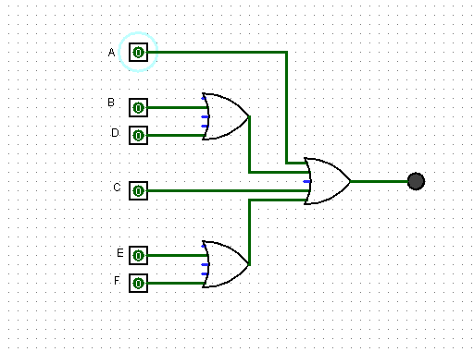
A | B | C | D | E | F | S1 | S2 | S | Dada a expressão boolena apresente o circuito e a tabela verdade
0 | 0 | 0 | 0 | 0 | 0 | 0 | 0 | 0
0 | 0 | 0 | 0 | 0 | 1 | 0 | 1 | 1
0 | 0 | 0 | 0 | 1 | 0 | 0 | 1 | 1
0 | 0 | 0 | 0 | 1 | 1 | 0 | 1 | 1
0 | 0 | 0 | 0 | 0 | 0 | 0 | 0 | 0
0 | 0 | 0 | 0 | 0 | 1 | 0 | 1 | 1
0 | 0 | 0 | 0 | 1 | 0 | 0 | 1 | 1
0 | 0 | 0 | 0 | 1 | 1 | 0 | 1 | 1
0 | 0 | 0 | 1 | 0 | 0 | 1 | 0 | 1
0 | 0 | 0 | 1 | 0 | 1 | 1 | 1 | 1
0 | 0 | 0 | 1 | 1 | 0 | 1 | 1 | 1
0 | 0 | 0 | 1 | 1 | 1 | 1 | 1 | 1
0 | 0 | 0 | 1 | 0 | 0 | 1 | 0 | 1
0 | 0 | 0 | 1 | 0 | 1 | 1 | 1 | 1
0 | 0 | 0 | 1 | 1 | 0 | 1 | 1 | 1
0 | 0 | 0 | 1 | 1 | 1 | 1 | 1 | 1
0 | 0 | 1 | 0 | 0 | 0 | 0 | 0 | 1
0 | 0 | 1 | 0 | 0 | 1 | 0 | 1 | 1
0 | 0 | 1 | 0 | 1 | 0 | 0 | 1 | 1
0 | 0 | 1 | 0 | 1 | 1 | 0 | 1 | 1
0 | 0 | 1 | 0 | 0 | 0 | 0 | 0 | 1 |  | S = A(B+D) + (EF) + C
0 | 0 | 1 | 0 | 0 | 1 | 0 | 1 | 1
0 | 0 | 1 | 0 | 1 | 0 | 0 | 1 | 1
0 | 0 | 1 | 0 | 1 | 1 | 0 | 1 | 1
0 | 0 | 1 | 1 | 0 | 0 | 1 | 0 | 1
0 | 0 | 1 | 1 | 0 | 1 | 1 | 1 | 1
0 | 0 | 1 | 1 | 1 | 0 | 1 | 1 | 1
0 | 0 | 1 | 1 | 1 | 1 | 1 | 1 | 1
0 | 0 | 1 | 1 | 0 | 0 | 1 | 0 | 1
0 | 0 | 1 | 1 | 0 | 1 | 1 | 1 | 1
0 | 0 | 1 | 1 | 1 | 0 | 1 | 1 | 1
0 | 0 | 1 | 1 | 1 | 1 | 1 | 1 | 1
0 | 1 | 0 | 0 | 0 | 0 | 1 | 0 | 1
0 | 1 | 0 | 0 | 0 | 1 | 1 | 1 | 1
0 | 1 | 0 | 0 | 1 | 0 | 1 | 1 | 1
0 | 1 | 0 | 0 | 1 | 1 | 1 | 1 | 1
0 | 1 | 0 | 0 | 0 | 0 | 1 | 0 | 1
0 | 1 | 0 | 0 | 0 | 1 | 1 | 1 | 1
0 | 1 | 0 | 0 | 1 | 0 | 1 | 1 | 1
0 | 1 | 0 | 0 | 1 | 1 | 1 | 1 | 1
0 | 1 | 0 | 1 | 0 | 0 | 1 | 0 | 1
0 | 1 | 0 | 1 | 0 | 1 | 1 | 1 | 1
0 | 1 | 0 | 1 | 1 | 0 | 1 | 1 | 1
0 | 1 | 0 | 1 | 1 | 1 | 1 | 1 | 1
0 | 1 | 0 | 1 | 0 | 0 | 1 | 0 | 1
0 | 1 | 0 | 1 | 0 | 1 | 1 | 1 | 1
0 | 1 | 0 | 1 | 1 | 0 | 1 | 1 | 1
0 | 1 | 0 | 1 | 1 | 1 | 1 | 1 | 1
0 | 1 | 1 | 0 | 0 | 0 | 1 | 0 | 1
0 | 1 | 1 | 0 | 0 | 1 | 1 | 1 | 1
0 | 1 | 1 | 0 | 1 | 0 | 1 | 1 | 1
0 | 1 | 1 | 0 | 1 | 1 | 1 | 1 | 1
0 | 1 | 1 | 0 | 0 | 0 | 1 | 0 | 1
0 | 1 | 1 | 0 | 0 | 1 | 1 | 1 | 1
0 | 1 | 1 | 0 | 1 | 0 | 1 | 1 | 1
0 | 1 | 1 | 0 | 1 | 1 | 1 | 1 | 1
0 | 1 | 1 | 1 | 0 | 0 | 1 | 0 | 1
0 | 1 | 1 | 1 | 0 | 1 | 1 | 1 | 1
0 | 1 | 1 | 1 | 1 | 0 | 1 | 1 | 1
0 | 1 | 1 | 1 | 1 | 1 | 1 | 1 | 1
0 | 1 | 1 | 1 | 0 | 0 | 1 | 0 | 1
0 | 1 | 1 | 1 | 0 | 1 | 1 | 1 | 1
0 | 1 | 1 | 1 | 1 | 0 | 1 | 1 | 1
0 | 1 | 1 | 1 | 1 | 1 | 1 | 1 | 1

Exercicio 6
